Blad1
Bemanning SSL-matcher säsongen 22-23 F0910 | Antal personer |  |  | 1 | 2 | 3 | 4 | 5 | 6 | 7 | 8 | 9 | 10 | 11 | 12 |  | Antal Pass elit
SSL DAM IBF Falun - Karlstad IBF | Fredag | 2022-09-30 | 18:30:00 | Arvid | Axel | Daniel | Elton | Erik |  | Hugo | Joshua |  |  |  |  | Arvid | 2
SSL HERR IBF Falun- Pixbo Wallenstam IBK | Lördag | 2022-12-10 | 16:00:00 | Ludvig SB | Maximilian | Nils | Olof | Ralf | Vide | Wille | Jonathan | Arvid | Axel | Daniel |  | Axel | 2
SSL HERR IBF Falun - Hagunda IF | Lördag | 2023-03-11 | 16:00:00 | Elton | Erik | Hugo | Joshus | Lusvig SB | Maximilian | Nils | Olof | Ralf | Vide | Wille | Jonathan | Daniel | 2
Slutspel kvart 5-6 | ? | ? | ? |  |  |  |  |  |  |  |  |  |  |  |  | Elton | 2
Slutspel Semi 5-6 | ? | ? | ? |  |  |  |  |  |  |  |  |  |  |  |  | Erik | 2
 |  |  |  |  |  |  |  |  |  |  |  |  |  |  |  | Hugo | 2
Egna Matcher | BEMANNING I CAFÈ PÅ EGNA HEMMAMATCHE FÖR P20121 |  |  |  |  |  |  | Byt med varandra om ni ej kan!! |  |  |  |  |  |  |  | Joshus | 2
 |  |  |  |  |  |  |  |  |  |  |  |  |  |  |  | Ludvig SB | 2
 |  | 2022-10-22 | 14:30:00 | Arvid | Axel | Guide 2 | älvdalen |  |  |  |  |  |  |  |  | Maximilian | 2
 |  | 2022-11-05 | 12:30:00 | Daniel | Elton | Guide 2 | säter |  |  |  |  |  |  |  |  | Nils | 2
 |  | 2022-11-27 | 9:00:00 | Erik | Hugo | Guide 2 | Haik |  |  |  |  |  |  |  |  | Olof | 2
 |  | 2022-12-10 | 9:30:00 | Joshua | Ludvig AB | Guide 2 | Samuelsdal |  |  |  |  |  |  |  |  | Ralf | 2
 |  | 2023-01-22 | Oklar tid | Maxi | Nils | Guide 1 | Kais/mora |  |  |  |  |  |  |  |  | Vide | 2
 |  | 2023-02-12 | 11:00:00 | Olof | Ralf | Guide 2 | Bjursås |  |  |  |  |  |  |  |  | Wille | 2
 |  | 2023-02-18 | 10:00:00 | Vide | Ville | Guide 2 | Borlänge |  |  |  |  |  |  |  |  | Jonathan | 2
 |  | 2023-03-19 | 11:00:00 | Jonathan | ev Ny spelare | Guide 2 | Sundborn

 | Här ser ni matchschemat för P2011
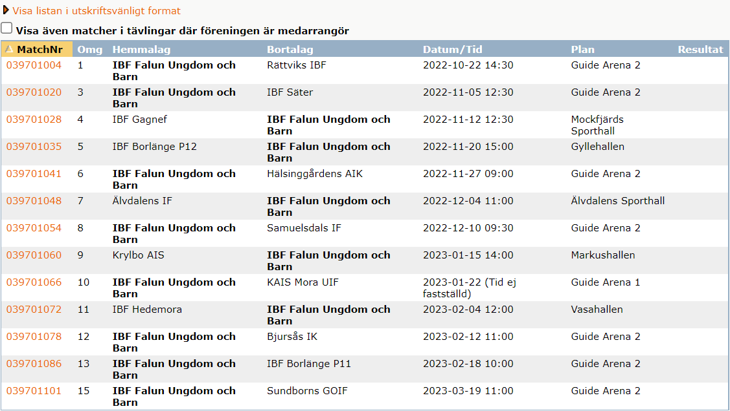
 |  |  |  |  |  |  |  |  |  |  |  |  |  |  |  | Ledarbarn
 |  |  |  |  |  |  |  |  |  |  |  |  |  |  |  | August
 |  |  |  |  |  |  |  |  |  |  |  |  |  |  |  | Ludvig G
 |  |  |  |  |  |  |  |  |  |  |  |  |  |  |  | Gustav
 |  |  |  |  |  |  |  |  |  |  |  |  |  |  |  | Oliver
 |  |  |  |  |  |  |  |  |  |  |  |  |  |  |  | Robin

Gruppindelning
IBF - rättvik
IBF - Säter
Gagnef - IBF
BLG - IBF
IBF - Haik
Älvdalen - IBF
IBF - Kais:
Hedemora - IBF
IBF -Bjursås:
IBF -BLG:
IBF -Sudnborn:

